eclipse_日本語
1. 인터넷 실행
2. http://mergedoc.sourceforge.jp/ 접속
3. Windows 클릭후 다운로드
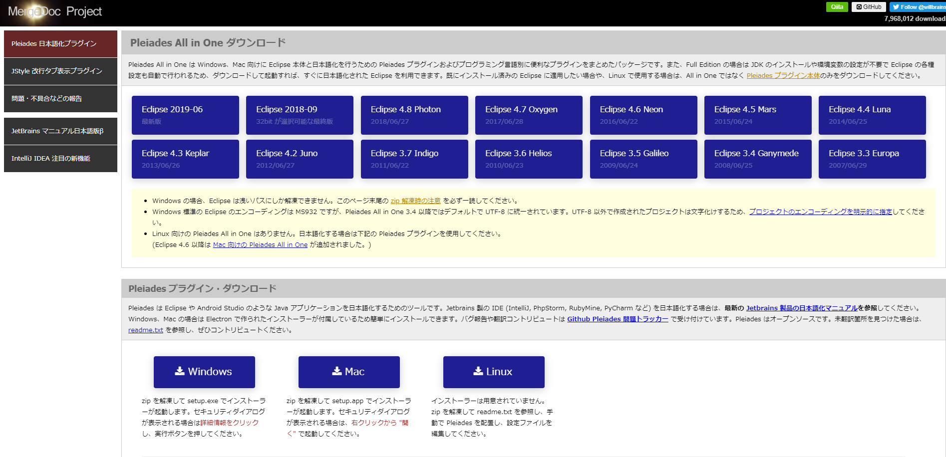

4. 파일 압축해제
5. setup.exe실행

6. 選択클릭
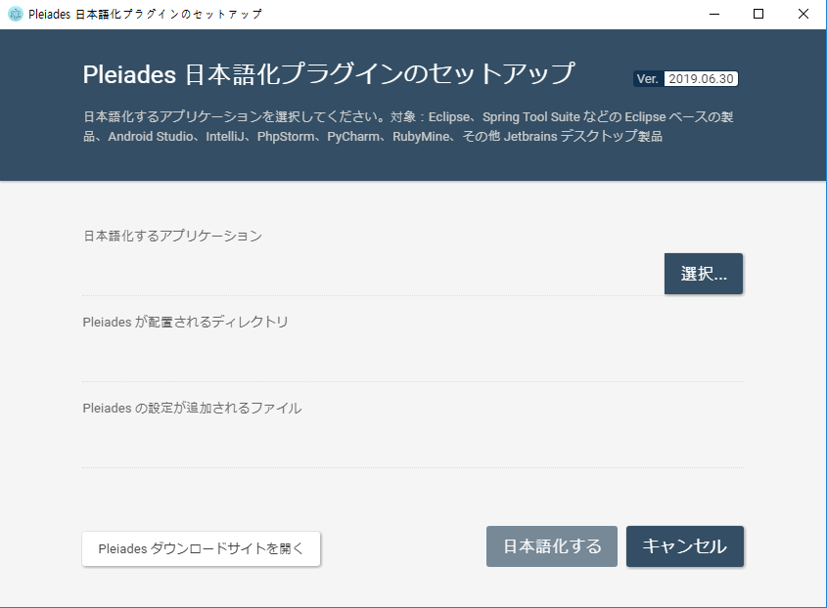

7. 이클립스 파일 지정
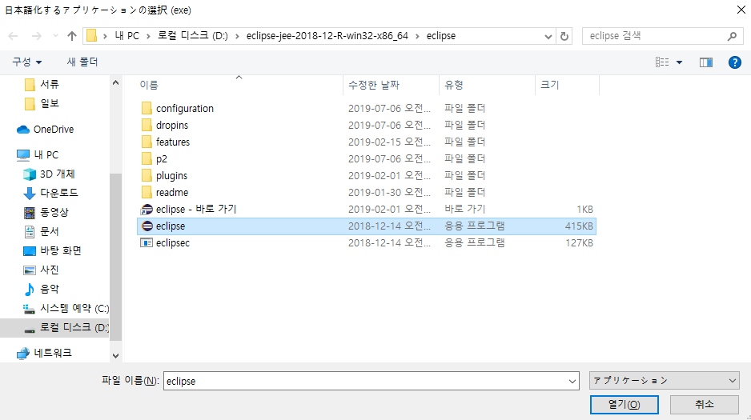

8. 日本語化する클릭
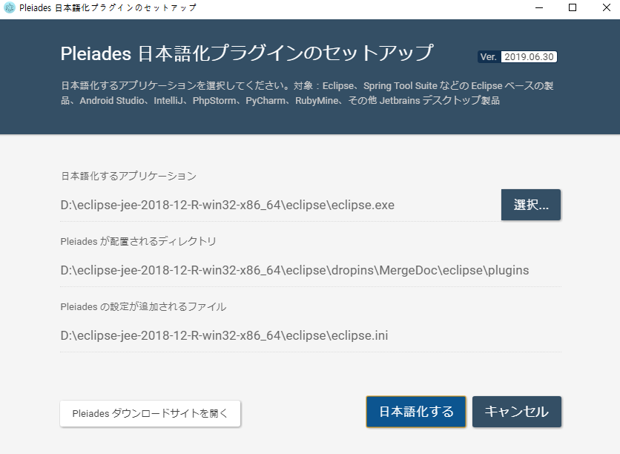

9. 完了클릭후 이클립스 재실행
10. 완료

postgresql
1. https://www.enterprisedb.com/downloads/postgres-postgresql-downloads 접속
2. windows x86-64 10.9버전 다운

3. 다운받은 파일 실행
4. 이하의 처리를 실행하여 설치
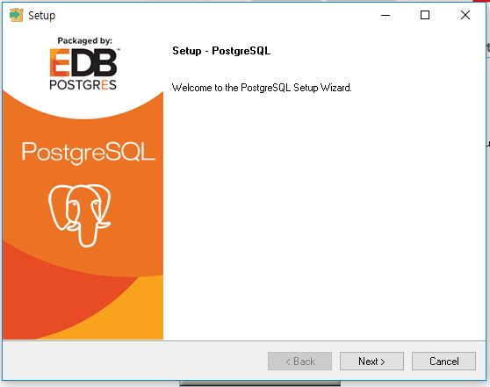

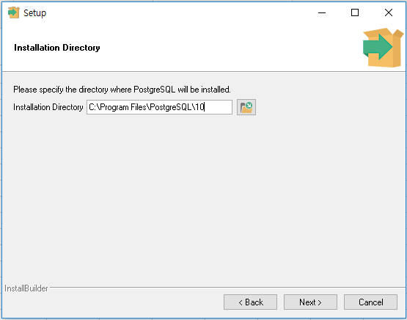

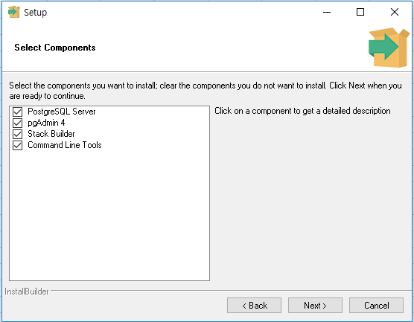

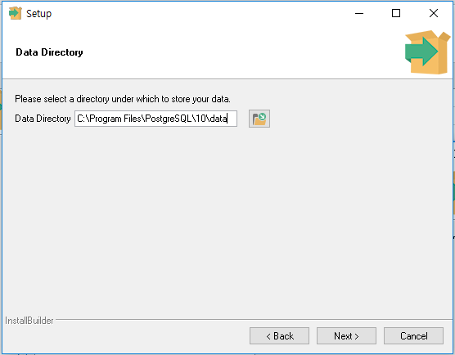

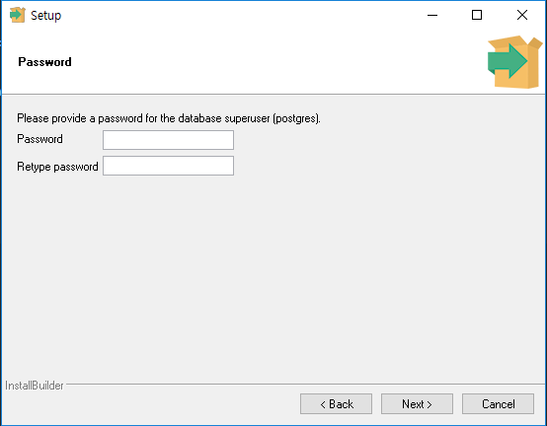

 |  |  |  |  | password : abcd1234

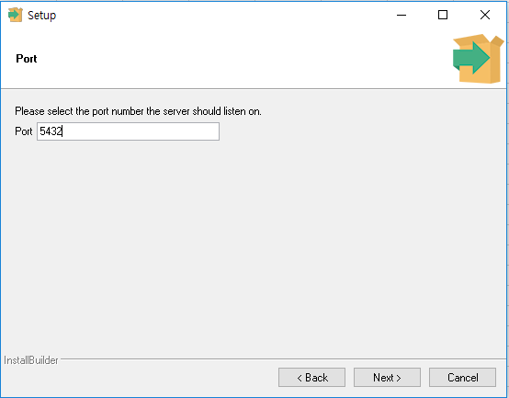

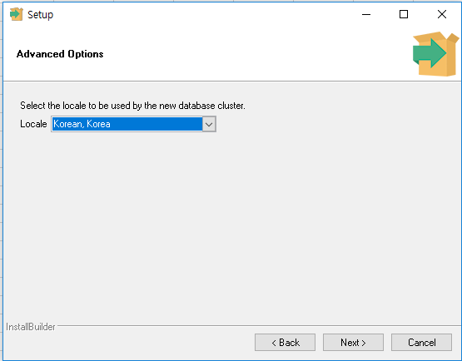

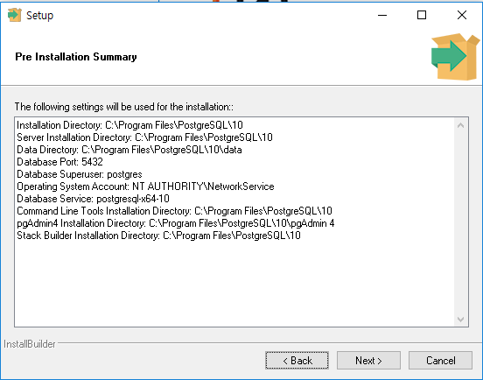

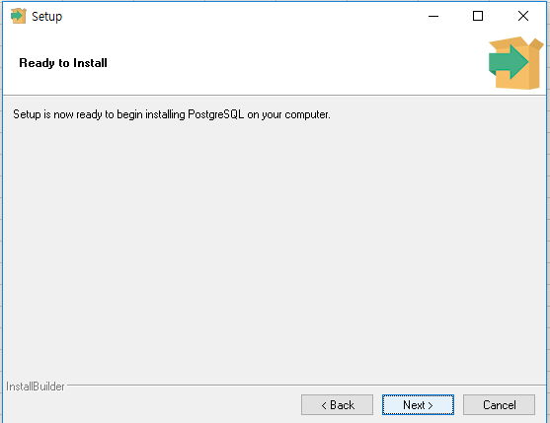

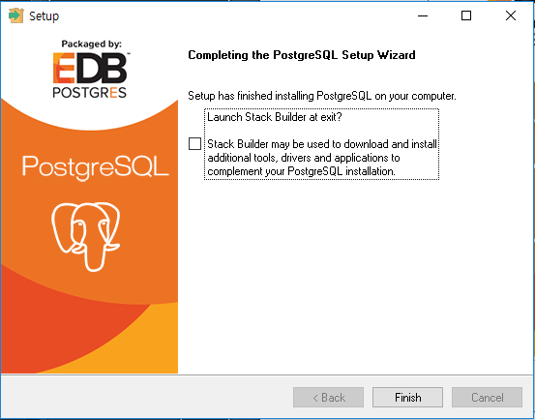

 |  |  |  |  | 체크해제

5. pgAdmin4 실행
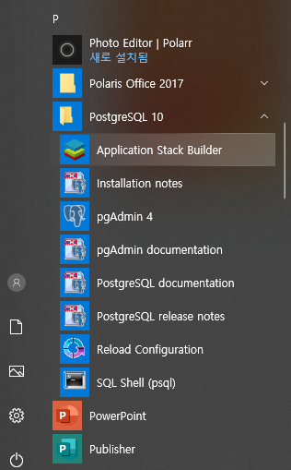

6. 비밀번호에 abcd1234 입력
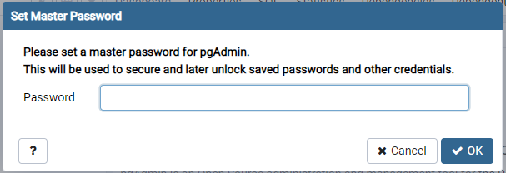

7. abcd1234 입력으로 로그인
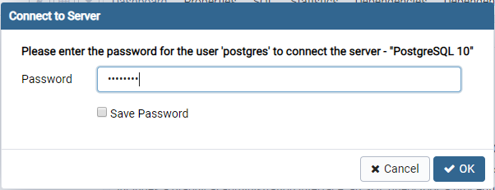

8. https://jdbc.postgresql.org/download.html 접속
9. jdbc 드라이버 다운로드
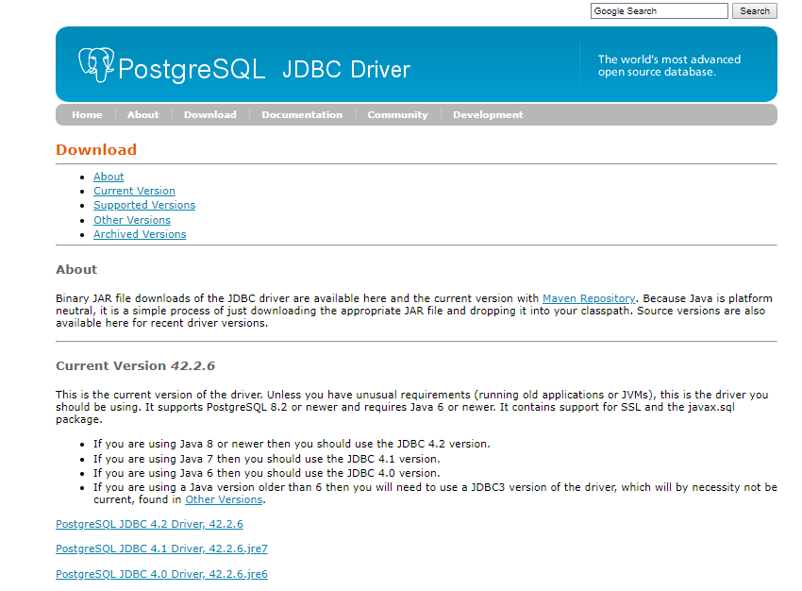

10. jdbc 드라이버 빌드패스 추가
11. 이하의 코드 입력으로 확인
import java.sql.*;

public class jdbctest {
 | public static void main(String[] args) {
 |  | Connection conn = null;
 |  | Statement st = null;
 |  | ResultSet rs = null;
 |  | String url = "jdbc:postgresql://localhost:5432/postgres";
 |  | String user = "postgres";
 |  | String password = "abcd1234";
 |  | try {
 |  |  | conn = DriverManager.getConnection(url, user, password);
 |  |  | st = conn.createStatement();
 |  |  | rs = st.executeQuery("SELECT VERSION()");
 |  |  | if (rs.next())
 |  |  |  | System.out.println(rs.getString(1));
 |  | } catch (SQLException sqlEX) {
 |  |  | System.out.println(sqlEX);
 |  | } finally {
 |  |  | try {
 |  |  |  | rs.close();
 |  |  |  | st.close();
 |  |  |  | conn.close();
 |  |  | } catch (SQLException sqlEX) {
 |  |  |  | System.out.println(sqlEX);
 |  |  | }
 |  | }
 | }

}

